I Left
No | Klasifikasi | TO DO L1 | Panduan Solusi | Mandatory | Penanganan Lebih Lanjut
1 | 7DMBG (Seven Days Money Back Guarantee) | 1. Edukasi sekaligus memastikan bahwa 7 Days Money Back Guarantee hanya berlaku untuk pembelian Online 2. Pengecekan Aktif atau tidaknya modem (Berlaku 7 hari setelah MSISDN Aktif) | 1. Arahkan Pelanggan untuk melakukan Self Service Refund melalui aplikasi / website MyOrbit 2. Pilih menu Bantuan 3. Klik menu widget customer care (posisi ada di kanan bawah yang berwarna merah). 4. Pilih email Orbit 5. Pilih menu pengembalian 6. Silakan lengkapi formnya 7. Request akan divalidasi oleh Pihak Telkomsel, silahkan menunggu hasil validasi (3 Hari Kerja) 8. Lakukan eskalasi ke L2 CHO | MSISDN Orbit : 62xxx Nomor Whatsapp : Nama : Channel Pendaftaran : Email xxx / No HP 62xxx (sebutkan salah satu) Email : Type Modem : No Invoice : Channel Pembayaran (untuk refund) : Dana akan dikembalikan tergantung pada metode pembayaran yang dipilih pada saat pembelian silakan cek tabel di bawah Alamat Rumah : Reason Refund / detail komplain : Wajib melampirkan : • Foto router bagian depan dan belakang • Foto bawah router • Foto simcard bagian depan dan belakang • Foto kabel adaptor • Foto packaging Orbit • Invoice Orbit (Invoice diwajibkan dalam bentuk file PDF, tidak dalam bentuk screenshot) | FOS/CHO

 | NOTE | 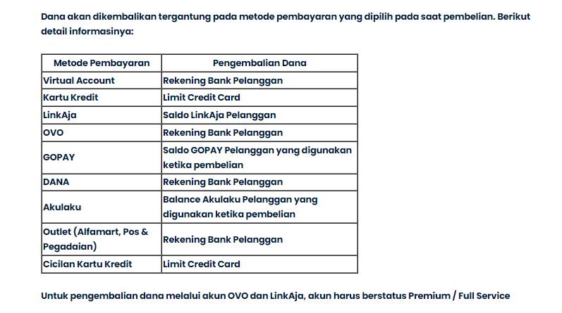 1. Masa garansi refund dihitung sejak 7 hari kerja sejak menerima barang (sabtu, minggu dan tgl merah dan cuti bersama tidak dihitung hari kerja) 2. Mengajukan refund 7DMBG melalui email akun Orbit atau mengisi form melalui widget aplikasi atau menggunakan channel lain jika email bermasalah 3. Refund 7DMBG hanya berlaku untuk pembelian melalui website saja, info lebih lanjut silakan cek https://www.myorbit.id/syarat-dan-ketentuan https://www.myorbit.id/syarat-dan-ketentuan-7-days-money-back-guarantee 4. Lakukan Eskalasi ke L2 Bes Orbit untuk proses pengembalian dana

